Matriz Hardware
 |  |  | 2025/18/01 |  |  |  |  | MEDIPLUS |  | Analisis y Gestion de Riesgos |  |  |  | Confeccionado por: | Admo
 |  |  |  |  |  |  |  |  |  |  |  |  |  | Versión: | Eq_765
 |  |  |  |  |  |  |  |  |  |  |  |  |  | Fecha última actualización: | 2025-01-18
 |  |  |  |  |  |  |  |  |  |  |  |  |  | Revisado por | T.I
 |  |  |  |  |  |  |  |  |  |  |  |  |  | Aprobado por: | Admo

 |  | Hardware

IDENTIFICACION |  |  |  |  |  |  |  |  |  |  | ANALISIS |  | EVALUACION
No | Proceso, Actividad o Tarea |  | Descripcion del Riesgo |  |  |  |  |  | CAUSAS | CONSECUENCIAS | PROBABILIDAD | IMPACTO
R1 | Hardware |  | Incumplimiento en el mantenimiento de los equipos de la oficina. |  |  |  |  |  | Mantenimiento insuficiente. | Averías en los equipos. | 2 | 2 | 4 |  | Bajo
R2 |  |  | Perdida en el suministro de energía. |  |  |  |  |  | Susceptibilidad a la variación de voltaje. | Averías en los equipos. | 3 | 3 | 9 |  | Medio
R3 |  |  | Hurto de medios o documentos. |  |  |  |  |  | Almacenamiento sin protección. | Fuga de información. | 2 | 4 | 8 |  | Medio
R4 |  |  | Error en el uso del software. |  |  |  |  |  | Ausencia de una eficiente capacitacion. | Fuga de información. | 1 | 5 | 5 |  | Medio
R5 |  |  | Polvo o corrosión |  |  |  |  |  | Susceptibilidad a la humedad, el polvo o la suciedad. | Desgaste del equipo. | 2 | 4 | 8 |  | Medio

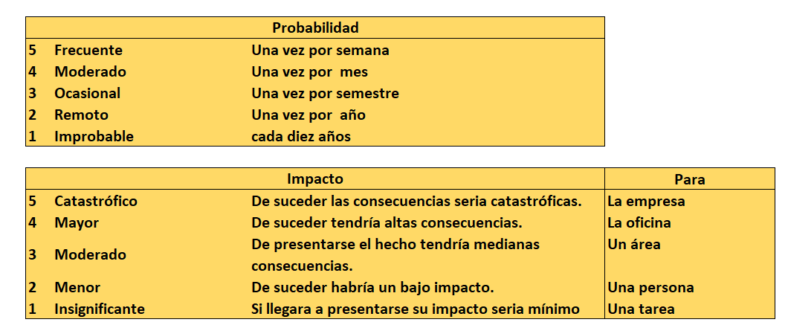
 | FRECUENTE |  | 5 |  |  |  |  |  | Bajo
 | MODERADO | PROBABILIDAD (FREC) | 4 |  |  |  |  |  | Medio
 | OCASIONAL |  | 3 |  |  | R2 |  |  | Alto
 | REMOTO |  | 2 |  | R1 |  | R3 R5 |  | Muy Alto
 | IMPROBABLE |  | 1 |  |  |  |  | R4
 |  |  |  | 1 | 2 | 3 | 4 | 5
 |  |  |  |  |  | IMPACTO
 |  |  |  | INSIGNIFICANTE | MENOR | MODERADO | MAYOR | CATASTROFICO

